main
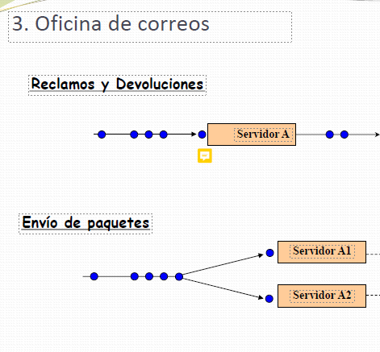
Servicios
Envio de paquetes |  |  | Recla y Devs
Cant Colas | Cant Servidores |  | Cant Colas | Cant Servidores |  |  | Necesidad de Servicio
1 | 2 |  | 1 | 1 |  |  |  |  |  | Prob acum
 |  |  |  |  |  |  | Servicio | Prob (%) | Prob |  | Lim Inf | Lim Sup
Llegadas de clientes |  |  | Llegadas de clientes |  |  |  | Envio de paquetes | 20 | 0.741 | 0.741 | 0.000 | 0.740
Distrib | Exp |  | Distrib | Exp |  |  | Recla y Dev | 7 | 0.259 | 1.000 | 0.741 | 0.999
Media | 2.4 | min | Media | 4 | clien / hs |  |  | 27 | 1.000

Demora de atencion

 |  |  |  |  |  |  | 25 p | 60 | min
 |  |  |  |  |  |  | "1 p" | 2.4 | min
C | Cant personas en cola
T | Distrib | Uniforme
 | a | 100
 | b | 300

 |  |  |  |  |  |  | Servicio |  |  |  |  |  |  |  | Servicio De Envio |  |  |  |  |  |  |  |  |  |  |  |  |  |  |  |  |  | Variables para el calculo de Estadisticas
 |  |  |  |  |  |  |  |  |  |  |  |  |  |  | Servidor (envio paq) |  |  |  |  |  | Servidor (envio paq) |  |  |  |  |  | Servidor (Racla y Devs) |  |  |  |  |  |  |  |  |  |  |  | Cliente
 |  |  |  |  | Necesidad Servicio |  | Lleg Cliente p/ Envio de paquetes |  |  | Lleg Cliente p/ Racla y Devs |  |  |  |  | 1 |  |  |  |  |  | 2 |  |  |  |  |  | 1 |  |  |  |  |  | 1. a |  |  |  | 1.b
 |  |  |  |  | rnd | Servicio | rnd | tiempo entre llegadas | hora prox llegada | rnd | tiempo entre llegadas | hora prox llegada | C (ola) EdP | C (ola) RyD | T | rnd | valor de R [R(100;300)] | Demora atencion (rk) | hora fin de atencion | Estado (Libre/Ocup) | T | rnd | valor de R [R(100;300)] | Demora atencion (rk) | hora fin de atencion | Estado (Libre/Ocup) | T | rnd | valor de R [R(100;300)] | Demora atencion (rk) | hora fin de atencion | Estado (Libre/Ocup) | Tiempo ACUM de Espera Servicio de Envio | Tiempo ACUM de Espera Servicio RyD | ACUM Clientes atendidos x Servicio de Envio | ACUM Clientes atendidos x Servicio de RyD | Tiempo ACUM uso Servidor Envio | Tiempo ACUM uso Servidor RyD | ID | Tipo (En o Re) | Estado | Tiempo de Llegada | Inicio de Atencion | Fin de Atencion
 |  |  | Reloj | Evento
 |  |  |  |  |  |  |  | E(x=2.4) |  |  | E(x=4) |  | 6 |  | 2 | 0.56 |  | 8 |  |  | 2 | 0.36 |  |  |  |  | 4

tipo | objeto | estados

 | servidor | libre
 |  | ocupado
 |  | noDisponible

 |  |  |  |  |  |  |  |  |  |  |  |  |  |  |  |  |  |  |  |  |  |  |  |  |  |  |  |  |  |  |  |  |  |  |  |  | "el valor acumulado resultante de (FinDeAtencion-Incio de atencion), hay q divirlo por el tiempo total del Sim; y miltiplicarlo x100"

demoraAtencionRK
Demora de atencion

C | Cant personas en cola
R | Distrib | Uniforme
 | a | 100
 | b | 300

Parametros y valores
Nombre | Valor | Aclaracion
C | 6 | parametro del vector
h | 1 | paso 1 minuto (dicho por el profe)
T | 2 | param de cualquier valor (por la correccion)
R | rnd | distrib
 | 0.56 | 212 | <- condicion que debe cumplir el rk (ver los minutos t)

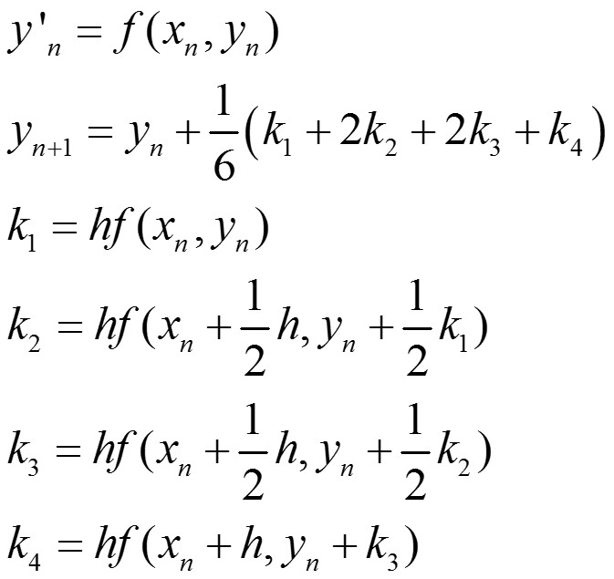
Condicion inicial |  | Condicion final |  | Modelo continuo
to | 0 | t(R)= | ? | dR/dt= t^2 + 0,2*T + C
Ro | 0 | R = | 212

Metodo numerico de RUNGE-KUTTA
t | R
x | y | k1 | x+h/2 | y+k1h/2 | k2 | x+h/2 | y+k2h/2 | k3 | x+h | y+k3h | k4
0.0000 | 0 | 6.4 | 0.5 | 3.2 | 6.65 | 1 | 6.525 | 7.4 | 1.5 | 10.225 | 8.65
1.0000 | 7.1916666667 | 7.4 | 1.5 | 10.891666667 | 8.65 | 2 | 15.216666667 | 10.4 | 2.5 | 20.416666667 | 12.65
2.0000 | 16.883333333 | 10.4 | 2.5 | 22.083333333 | 12.65 | 3 | 28.408333333 | 15.4 | 3.5 | 36.108333333 | 18.65
3.0000 | 31.075 | 15.4 | 3.5 | 38.775 | 18.65 | 4 | 48.1 | 22.4 | 4.5 | 59.3 | 26.65
4.0000 | 51.766666667 | 22.4 | 4.5 | 62.966666667 | 26.65 | 5 | 76.291666667 | 31.4 | 5.5 | 91.991666667 | 36.65
5.0000 | 80.958333333 | 31.4 | 5.5 | 96.658333333 | 36.65 | 6 | 114.98333333 | 42.4 | 6.5 | 136.18333333 | 48.65
6.0000 | 120.65 | 42.4 | 6.5 | 141.85 | 48.65 | 7 | 166.175 | 55.4 | 7.5 | 193.875 | 62.65
7.0000 | 172.84166667 | 55.4 | 7.5 | 200.54166667 | 62.65 | 8 | 231.86666667 | 70.4 | 8.5 | 267.06666667 | 78.65
8.0000 | 239.53333333 | 70.4 | 8.5 | 274.73333333 | 78.65 | 9 | 314.05833333 | 87.4 | 9.5 | 357.75833333 | 96.65
Valor q iria

